Sheet1
 | CÔNG TY TNHH TM DV VPP PHƯƠNG NAM
 | Địa chỉ: B18/19K Nguyễn Văn Linh- Bình Hưng _ Bình Chánh, Tp. HCM
 | Điện thoại: (08)3758.4761 - 3758 3302 Fax: (08) 37583302 Email: phuongnam@vpppn.com Website: www.vppp.com

BẢNG BÁO GIÁ VĂN PHÒNG PHẨM
 |  |  |  | Tp.Hồ Chí Minh, Ngày 18 Tháng 11 Năm 2016
Kính gửi: Chị Trang
Địa chỉ: 236/12/5 Điện biên phủ , P17, Q. Bình Thạnh
Điện thoại : 091 289 7598

Công ty VPP Phương Nam xin gửi đến Qúy khánh hàng bảng báo giá như sau: |  |  |  |  |  | ĐVT : Cái / Cây
Stt (No.) | Mã sản phẩm (Code) | Quy cách (Size) (W x D x H)mm | Mô tả | Hình ảnh (Image) | Số lượng (Qty) | Đơn giá không bao gồm VAT (Unit Price)
1 | Bảng Flipchart Up Side Down | 600 x 1000 | 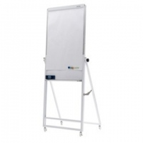 Flipchart Up Side Down • Kích thước bảng: 60 x 100 (cm) và 90 x 120 (cm) • Cạnh trên của bảng có thể điều chỉnh độ cao từ 120 đến 190cm. • Bề mặt thép nhập khẩu Hàn quốc sử dụng với bút dạ và các loại nam châm. . Bề mặt sáng mịn, viết trơn và dễ xóa sạch sau khi sử dụng Viền quanh thân bảng là khung nhôm kiểu phẳng, , giúp cho bảng dễ dàng kéo trượt lên xuống. Thân bảng trượt trong khung sắt sơn tĩnh điện. * Khay đựng bút: bằng nhôm, có bịt nhựa ở 2 đầu * Chốt xoay: dùng để khóa cố định vị trí cao thấp của bảng * 2 kẹp giấy: inox, giữ tối đa 20 tờ giấy * Bánh xe : 2 bánh có chốt khóa, 2 bánh không có chốt * Bản lề xếp : Được bắt cố định vào chân bảng Trọng lượng : 7 kg Màu sắc : trắng |  | 1 | 1,760,000
 |  | 900 x 1200 |  |  | 1 | 2,185,000
2 | Bảng Flipchart A Model | 700 x 1000 | Flipchart A Model với 3 chân rút : Bề mặt thép từ tính nhập khẩu Hàn Quốc chuyên dụng với bút dạ viết bảng trắng. . Sử dụng với bút dạ dành cho bảng trắng và các loại nam châm. . Bề mặt sáng mịn, viết trơn và dễ xóa sạch sau khi sử dụng . Diện tích bề mặt: 700 x 1000mm phù hợp với việc dùng chung với giấy Flipchart cỡ A1. Chất liệu chân bảng : Thép hộp sơn tĩnh điện Thanh kẹp giấy : tiện dụng với nắp đậy thẩm mỹ Khay để bút chạy suốt bảng. |  | 1 | 1,500,000
 |  | 700 x 1000 |  | 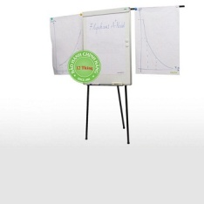 | 1 | 1,650,000
3 | Bảng Flipchart Deluxe | 600 x 1000 | Flichart Deluxe với kiểu dáng hiện đại. Kích thước mặt bảng 600 x 1000. Kết cấu 2 mặt bảng: 1 mặt bảng từ trắng 1 mặt bảng ghim vải nỉ có thể kết hợp phù hợp cho nhiều mục đích sử dụng. Bề mặt thép từ tính nhập khẩu từ Hàn Quốc với kiểu dáng hiện đại, có chân di động đa năng. | 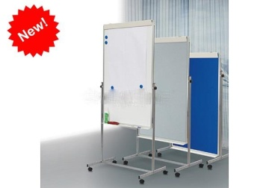 | 1 | 2,500,000
4 | Lau bảng nhung |  |  |  | 1 | 9,500
5 | Bút lông bảng WB03 (xanh-đỏ) |  |  |  | 1 | 6,000
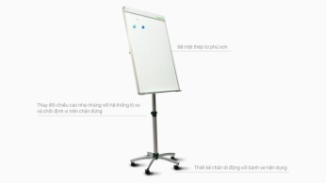 Tổng Cộng

Quý công ty xem xét báo giá như trên. Mọi thắc mắc xin vui lòng liên hệ: (08)37584761 _ 0908 44 64 82 Ms Kim Anh - Trúc Ly
Ghi chú:
* Xuất xứ: Hàng giao đúng theo nguồn gốc và xuất xứ của từng mặt hàng
* Giao hàng: Trong vòng 3 ngày hoặc linh động (trừ chủ nhật, ngày lễ) kể từ ngày nhận được Đơn đặt hàng

